Use_Case
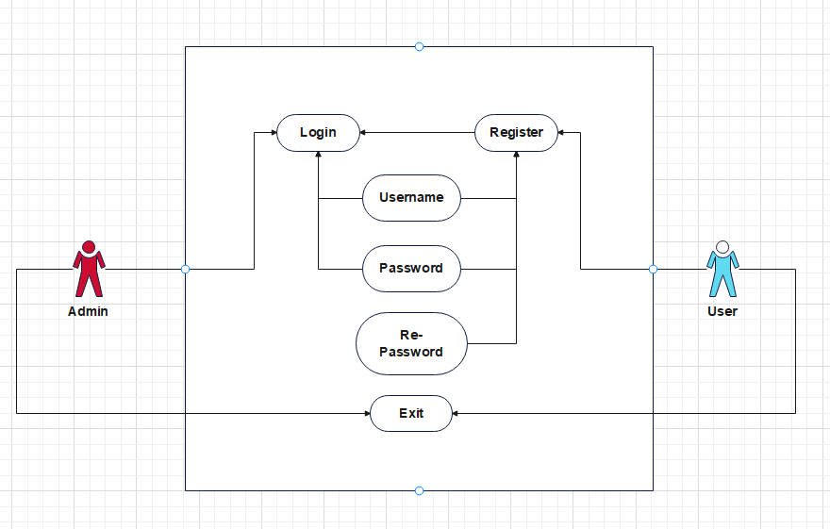
Màn hình đăng nhập và đăng kí hệ thống

Class_Diagram
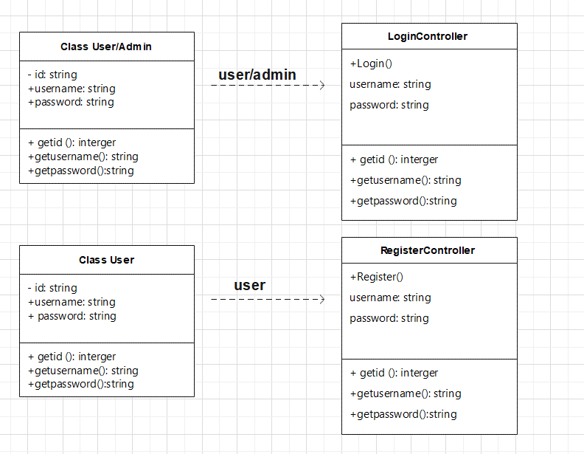
Màn hình Login, Register

Sequence_Diagram
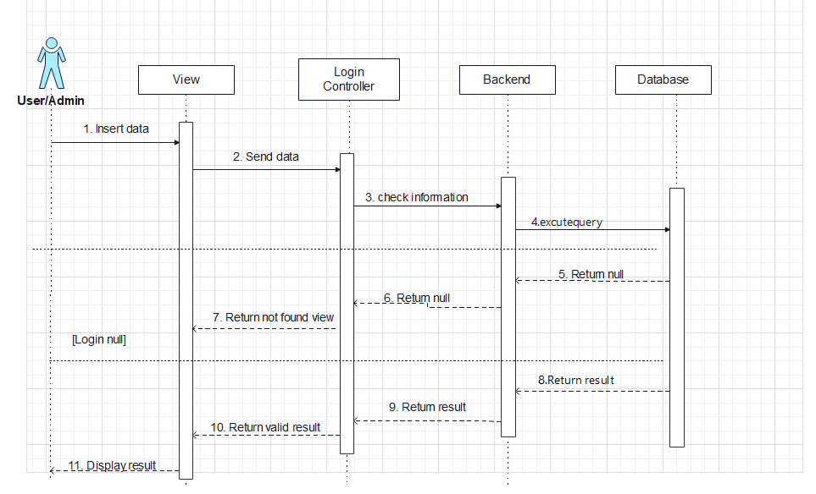
Màn hình đăng kí User
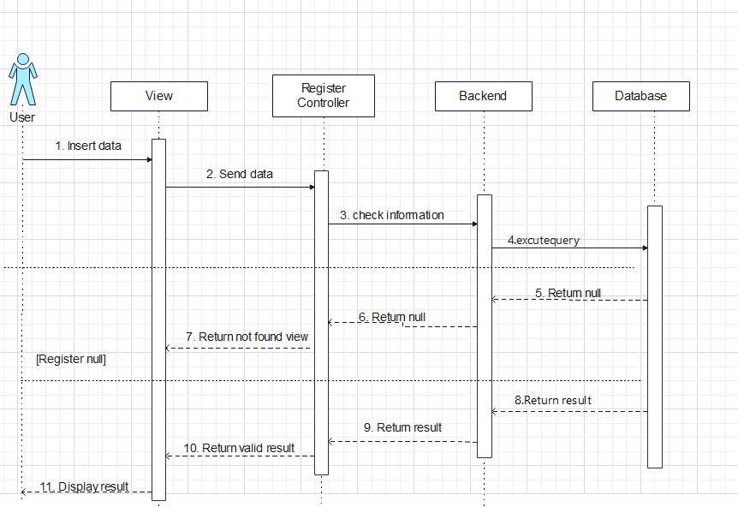

Màn hình đăng nhập User/Admin

